关系图
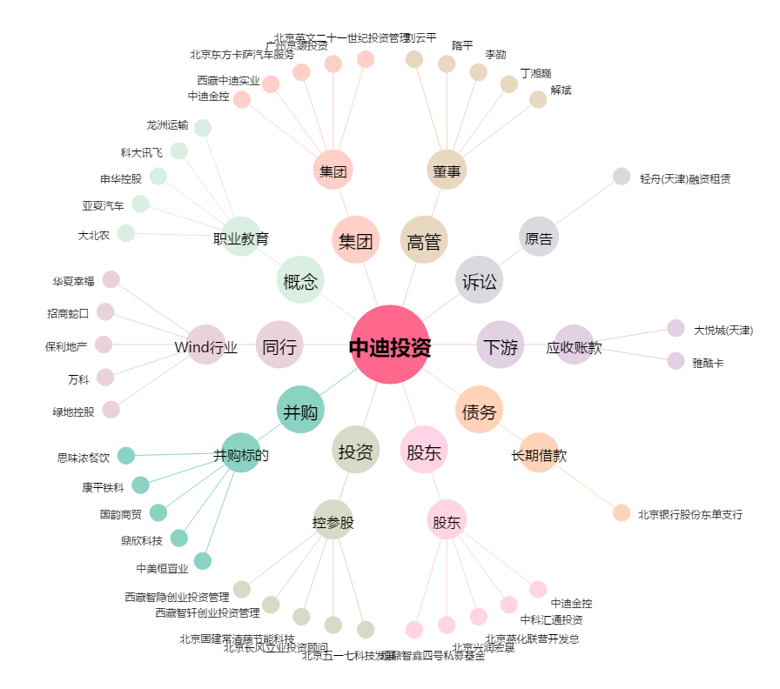
中迪投资[000609.SZ] - 关系概览图

